상품제안서
A5 펜꽂이형 가죽 유선노트 | 상품코드: S44117

 |  |  |  |  |  |  | 02-713-8555 | www.synergygift.co.kr
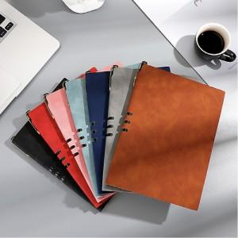 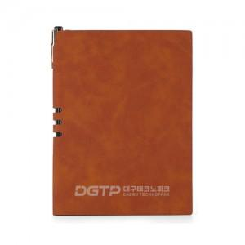 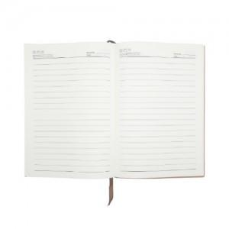

【상세/제작정보】 | <span style="font-size: 14pt;">※ 볼펜 미포함 상품(추가시 별도문의)</span>

【인쇄/포장옵션】 | 레이저, 불박 / 종이케이스+선물포장

【공급단가】 | 수량 | 50~ | 100~ | 300~ | 1,000~ | 3,000~
*VAT별도 | 60매 | 3,180원 | 3,010원 | 2,860원 | 2,790원 | 2,740원
 | 96매 | 3,700원 | 3,500원 | 3,330원 | 3,240원 | 3,190원

【상품 URL】 | https://www.synergygift.co.kr:443/src/goods_detail.php?gdno=44117

